Sheet1
AIQ-02-12
ビニール製アゴ紐カシメ組立作業 |  |  |  |  |  |  |  |  |  |  |  | ページ | 1

 | １．テープカット
 | 1.カットするテープを用意する（ビニール製アゴ紐）
 | 品番 |  | 部材名
 | E-39 |  | サラシ芯入り白1.3x11x500ｍ |  |  |  |  |  | 注意事項
 | TE-1,TE-2,TE-3 |  | PVCテープGF4本入透明1.4x12x500ｍ
 | TE-4,TE-5 |  | PVCテープGF4本入1.4x12x500ｍ ｽﾓｰｸ/ピンク/紫/ブルー |  |  |  |  |  | ・テープにシワ、汚れが無いことを
 | HE-31,HE-32 |  | 両面反射PVCあご紐1.5x12 |  |  |  |  |  | 目視で確認
先端から根本
１.５㎜以内
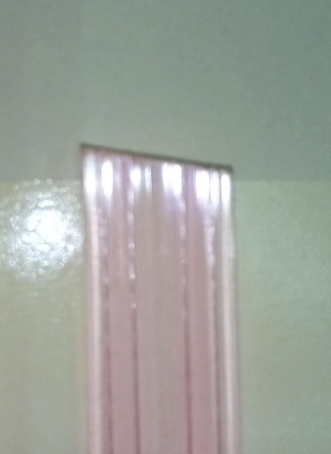
 | 2.カットを行う
 | ・テープの長さを測り、ハサミでカットしていく
 | 下アゴ寸法 |  | 130mm±5mm × １本 |  |  | 2本で1set
 |  |  | 365mm±5mm × １本
 | 上アゴ寸法 |  | 310mm±5mm × １本 |  |  |  | 注意事項

 |  |  |  |  |  |  | ・切り口が斜めにならないこと
 |  |  |  |  |  |  | 限度見本参照

AIQ-02-12
ビニール製アゴ紐カシメ組立作業 |  |  |  |  |  |  |  |  |  |  |  | ページ | 2

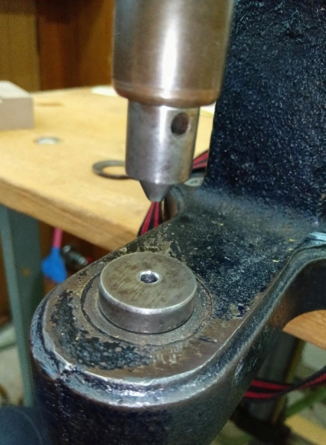
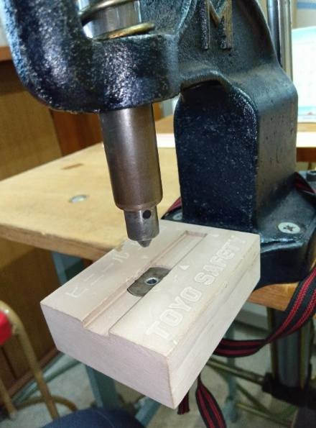
 | ２．テープ穴あけ |  |  | （ビニール製アゴ紐） |  | ① |  |  | ②
 | 1.穴をあける準備
 | ①カシメ機にカットダイス駒をセットする
カットダイス駒(雄)
 | ②治具をセットする

 | 注意事項

カットダイス駒(雄)
治具
 | ・カットダイス駒（雄、雌）、治具の固定を確認する

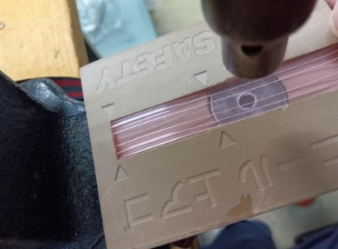
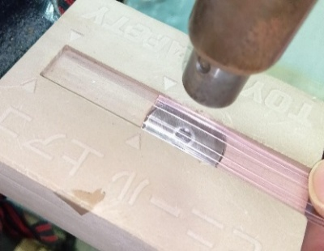
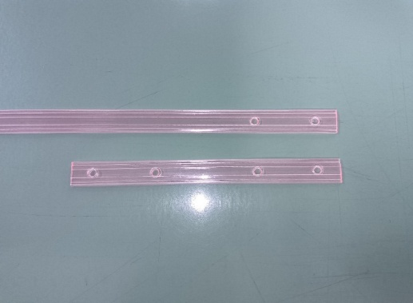
 | 2.テープに穴をあけていく
 | ①治具に印（△）が付いている |  |  |  | ①
 | のでテープの端を印の位置まで |  |  |  |  |  |  |  |  |  | ②
 | ズラし穴をあけていく
 | ②下アゴ（長）
 | 片側だけ2か所穴をあける |  |  |  |  | 注意事項
 | 下アゴ（短） / 上アゴ |  |  |  |  | ･あけた穴がきちんとあいているか、
 | 両端から2か所穴をあける |  |  |  |  | あけカスが付着していないか確かめる
 |  |  |  |  |  | 目視確認
AIQ-02-12
備長炭アゴ紐カシメ組立作業 |  |  |  |  |  |  |  |  |  |  |  | ページ | 1

 | 1．テープ穴あけ |  |  | （備長炭下アゴ紐）
 | 1.支給品 備長炭アゴ紐のカット品を用意する
 | 品番 |  | 部材名
 | BC-1 |  | BC-1下アゴテープカット品（短）BC-1下アゴテープカット品（長）
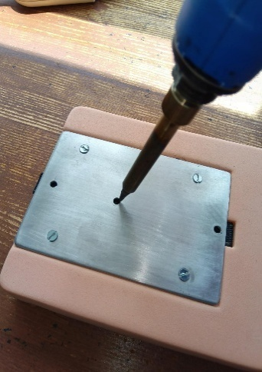
 | SB-1 |  | SB-1下アゴテープカット品（短）SB-1下アゴテープカット品（長）
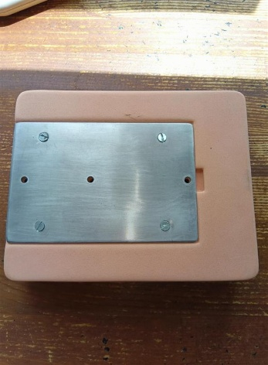
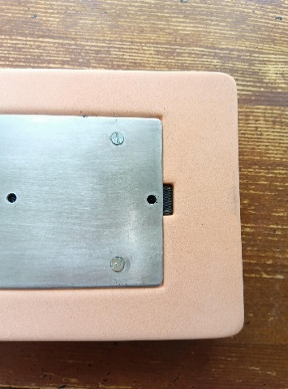
 |  |  |  |  | ① |  |  | ② |  |  | ③
 | 2.テープに穴をあけていく
 | ①治具を用意する
 | ②治具の奥までテープを突き当てる
 | ③半田コテで穴をあける
 | ④カットテープ（短）は治具の３カ所の穴
 | 全てあける
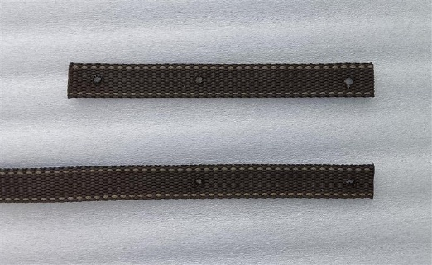
 | カットテープ（長）は先端から1つ目と |  |  |  |  |  |  | ④
下アゴ( 短)
 | 2つ目の穴をあけて、入口３つ目はあけない
 |  |  |  | 注意事項
下アゴ( 長)
 |  |  | ･あけた穴がきちんとあいているか確かめる
 |  |  | あけカスが付着していないか確かめる目視確認
AIQ-02-12
ビニール製アゴ紐カシメ組立作業 |  |  |  |  |  |  |  |  |  |  |  | ページ | 3

 | 3．カシメ作業準備 |  |  | （ビニール製アゴ紐）
 | 1.穴をあけたテープを用意する
 | 2.カシメの駒、樹脂ホックを用意する
 |  | ST-8バネ白･ST-8ホソ黒 |  |  | ST-8ゲンゴ白･ST-8ホソ黒 |  |  | ST-座C/#327黒・STS-3頭LLLC/#124黒 |  |  | ワンタッチ（雌）
 | 駒

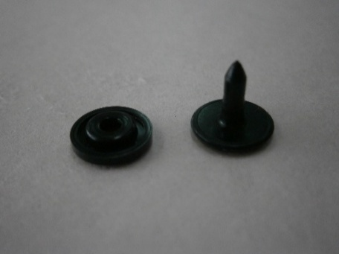
 | 樹脂ホック

 | ホック位置 |  |  |  |  |  |  |  |  |  | 注意事項
 |  |  |  |  |  |  |  |  |  |  | ・ホックの取り付ける
 |  |  |  |  |  |  |  |  |  |  | 位置を十分に確認すること

AIQ-02-12
備長炭アゴ紐カシメ組立作業 |  |  |  |  |  |  |  |  |  |  |  | ページ | 2

 | 2．カシメ作業準備 |  |  | （備長炭下アゴ紐）
 | 1.穴をあけたテープ、ワンタッチ（雌）を用意する
 | 2.カシメの駒、樹脂ホックを用意する
 |  | ST-8バネ白･ST-8ホソ黒 |  |  |  | ST-8ゲンゴ白･ST-8ホソ黒 |  |  |  |  | ワンタッチ（雌）
 | 駒

 | 樹脂ホック

 | ホック位置 |  |  |  |  |  |  |  |  |  | 注意事項
 |  |  |  |  |  |  |  |  |  |  | ・ホックの取り付ける
 |  |  |  |  |  |  |  |  |  |  | 位置を十分に確認すること

AIQ-02-12
ビニール製アゴ紐カシメ組立作業 |  |  |  |  |  |  |  |  |  |  |  | ページ | 4

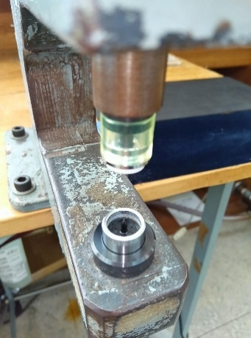
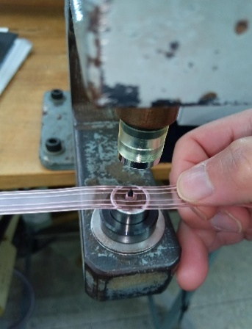
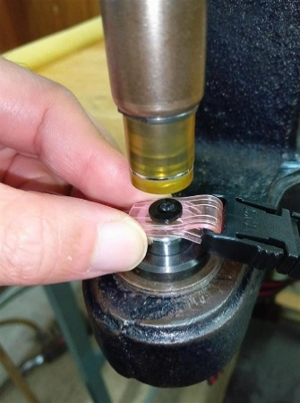
 | 4．カシメ
 | 1.製品見本を確認し使用するホックの位置及び
 | ワンタッチ（雌）の取付方、上アゴのアゴ先部品
 | 裏表を確認する

 | 2.下アゴ紐（短）にワンタッチ（雌）を通す

 | 3.カシメ機にホックをセットし取付けていく
 | 注意事項 |  | 目視確認 |  |  |  |  |  |  | 不良品…両雌ホックの取り付け間違い
 | ①ホックの取り付ける種類を確認し |  |  |  | 良品 |  |  |  | ①
 | 取付位置が間違っていないこと
ホック（雌）
ホック（雄）
 | ②テープに対して
 | ホックの取り付ける方向を確認する
 | ③ホソ黒の尖ってる部分が十分に |  |  |  | ② | 不良品…ホック取付が裏表逆 |  |  | ③ | ﾎｿ黒が十分に潰れていない
 | 潰れていることを確認する |  |  |  |  |  |  |  | 良品 |  | 不良
 | ④上アゴの場合、アゴ先部品の裏表を 間違わないこと
AIQ-02-12
ビニール製アゴ紐カシメ組立作業 |  |  |  |  |  |  |  |  |  |  |  | ページ | 5

日の字
ワンタッチ( 雄)
下アゴ( 短)
下アゴ( 長)
 | 5．下アゴ組立
 | 1.カシメが終わった下アゴ（短）､下アゴ（長）及び
 | 日の字、ワンタッチ(雄)を用意する

 | 2.下アゴ（短）についているワンタッチ（雌）と
 | ワンタッチ（雄）を取り付ける

 | 2.日の字の’ポッチ’が付いている方が隠れるように通す

 | 3.ワンタッチに下アゴ（長）を通していく

 | 4.余ったテープを日の字に通す

AIQ-02-12
ビニール製アゴ紐カシメ組立作業 |  |  |  |  |  |  |  |  |  |  |  | ページ | 6

 | 5．下アゴ組立

 | 5.全長、日の字、ワンタッチの位置については
 | 製品図面（A-836）参照

 | 注意事項
 | ･日の字、ワンタッチの向きを
 | 製品見本で確認してから組み立てること
 | ・ホックの向きを再確認する

 | 6．梱包
 | 1.上アゴ ：100本ずつヒモで束にして通箱に1000本入れる
 | 下アゴ ：50本ずつヒモで束にして通箱に700本入れる
 | 2.ロット票にテープ、ワンタッチのロット番号を記入する
 | 3.品名シールに部品名、色、数量、ロット、購入業者を記入し
 | 通箱に貼る

AIQ-02-12
備長炭アゴ紐カシメ組立作業 |  |  |  |  |  |  |  |  |  |  |  | ページ | 3

 | 3．カシメ
 | 1.製品見本を確認し使用するホックの位置及び
 | ワンタッチ（雌）の取付方、上アゴのアゴ先部品
 | 裏表を確認する

 | 2.下アゴ紐（短）にワンタッチ（雌）を通す

 | 3.カシメ機にホックをセットし取付けていく

 | 注意事項 |  | 目視確認 |  |  |  |  |  |  | 不良品…両雌ホックの取り付け間違い
 | ①ホックの取り付ける種類を確認し |  |  |  | 良品 |  |  |  | ①
 | 取付位置が間違っていないこと
ホック（雌）
ホック（雄）
 | ②テープに対して
 | ホックの取り付ける方向を確認する
 | ③ホソ黒の尖ってる部分が十分に |  |  |  | ② | 不良品…ホック取付が裏表逆 |  |  | ③ | ﾎｿ黒が十分に潰れていない
 | 潰れていることを確認する |  |  |  |  |  |  |  | 良品 |  | 不良
 | ④上アゴの場合、アゴ先部品の裏表を 間違わないこと
AIQ-02-12
備長炭アゴ紐カシメ組立作業 |  |  |  |  |  |  |  |  |  |  |  | ページ | 4

日の字
ワンタッチ( 雄)
下アゴ( 短)
下アゴ( 長)
 | 4．下アゴ組立
 | 1.カシメが終わった下アゴ（短）､下アゴ（長）及び
 | 日の字、ワンタッチ(雄)を用意する

 | 2.下アゴ（短）についているワンタッチ（雌）と
 | ワンタッチ（雄）を取り付ける

 | 2.日の字の’ポッチ’が付いている方が隠れるように通す

 | 3.ワンタッチに下アゴ（長）を通していく

 | 4.余ったテープを日の字に通す

AIQ-02-12
備長炭アゴ紐カシメ組立作業 |  |  |  |  |  |  |  |  |  |  |  | ページ | 5

 | 4．下アゴ組立

 | 5.全長、日の字、ワンタッチの位置については
 | 製品図面（A-836）参照

 | 注意事項
 | ･日の字、ワンタッチの向きを
 | 製品見本で確認してから組み立てること
 | ・ホックの向きを再確認する

 | 5．梱包
 | 1.上アゴ ：100本ずつヒモで束にして通箱に1000本入れる
 | 下アゴ ：50本ずつヒモで束にして通箱に700本入れる
 | 2.ロット票にテープ、ワンタッチのロット番号を記入する
 | 3.品名シールに部品名、色、数量、ロット、購入業者を記入し
 | 通箱に貼る

Sheet1 (2)
ビニール製アゴ紐・備長炭アゴ紐カシメ組立作業 |  |  |  |  |  |  |  |  |  |  |  | ページ

 | １．テープカット
 | 1.カットするテープを用意する（ビニール製アゴ紐）
 | 品番 |  | 部材名
 | E-39 |  | サラシ芯入り白1.3x11x500ｍ |  |  |  |  |  | 注意事項
 | TE-1,TE-2,TE-3 |  | PVCテープGF4本入透明1.4x12x500ｍ
 | TE-4,TE-5 |  | PVCテープGF4本入1.4x12x500ｍ ｽﾓｰｸ/ピンク/紫/ブルー |  |  |  |  |  | ・テープにシワ、汚れが無いことを
 | HE-31,HE-32 |  | 両面反射PVCあご紐1.5x12 |  |  |  |  |  | 目視で確認

先端から根本
１.５㎜以内
 | 2.カットを行う
 | ・テープの長さを測り、ハサミでカットしていく
 | 下アゴ寸法 |  | 130mm±5mm × １本 |  |  | 2本で1set
 |  |  | 365mm±5mm × １本
 | 上アゴ寸法 |  | 310mm±5mm × １本
 |  |  |  |  |  |  | 注意事項

 |  |  |  |  |  |  | ・切り口が斜めにならないこと
 |  |  |  |  |  |  | 限度見本参照
ビニール製アゴ紐・備長炭アゴ紐カシメ組立作業 |  |  |  |  |  |  |  |  |  |  |  | ページ

 | ２．テープ穴あけ |  |  | （ビニール製アゴ紐） |  | ① |  |  | ②
 | 1.穴をあける準備
 | ①カシメ機にカットダイス駒をセットする
カットダイス駒(雄)
 | ②治具をセットする

 | 注意事項

カットダイス駒(雄)
治具
 | ・カットダイス駒（雄、雌）、治具の固定を確認する


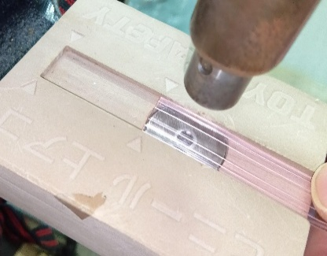
 | 2.テープに穴をあけていく
 | ①治具に印（△）が付いている |  |  |  | ①
 | のでテープの端を印の位置まで |  |  |  |  |  |  |  |  |  | ②
 | ズラし穴をあけていく
 | ②下アゴ（長）
 | 片側だけ2か所穴をあける |  |  |  |  | 注意事項
 | 下アゴ（短） / 上アゴ |  |  |  |  | ･あけた穴がきちんとあいているか、
 | 両端から2か所穴をあける |  |  |  |  | あけカスが付着していないか確かめる
 |  |  |  |  |  | 目視確認
ビニール製アゴ紐・備長炭アゴ紐カシメ組立作業 |  |  |  |  |  |  |  |  |  |  |  | ページ

 | ２．テープ穴あけ |  |  | （備長炭下アゴ紐）
 | 1.支給品 備長炭アゴ紐のカット品を用意する
 | 品番 |  | 部材名
 | BC-1 |  | BC-1下アゴテープカット品（短）BC-1下アゴテープカット品（長）
 | SB-1 |  | SB-1下アゴテープカット品（短）SB-1下アゴテープカット品（長）


 |  |  |  |  | ① |  |  | ② |  |  | ③
 | 2.テープに穴をあけていく
 | ①治具を用意する
 | ②治具の奥までテープを突き当てる
 | ③半田コテで穴をあける
 | ④カットテープ（短）は治具の３カ所の穴
 | 全てあける
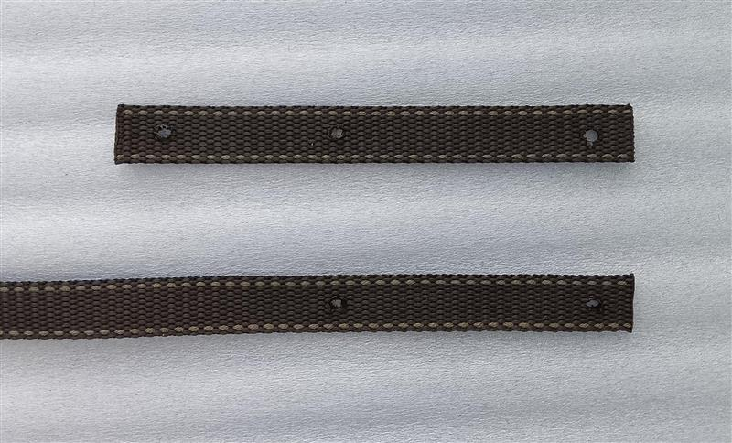
 | カットテープ（長）は先端から1つ目と |  |  |  |  |  |  | ④
下アゴ( 短)
 | 2つ目の穴をあけて、入口３つ目はあけない
 |  |  |  | 注意事項
下アゴ( 長)
 |  |  |  | ･あけた穴がきちんとあいているか確かめる
 |  |  |  | あけカスが付着していないか確かめる
 |  |  |  | 目視確認
ビニール製アゴ紐・備長炭アゴ紐カシメ組立作業 |  |  |  |  |  |  |  |  |  |  |  | ページ

 | 3．カシメ作業準備 |  |  | （ビニール製アゴ紐）
 | 1.穴をあけたテープを用意する
 | 2.カシメの駒、樹脂ホックを用意する
 |  | ST-8バネ白･ST-8ホソ黒 |  |  | ST-8ゲンゴ白･ST-8ホソ黒 |  |  | ST-座C/#327黒・STS-3頭LLLC/#124黒
 | 駒

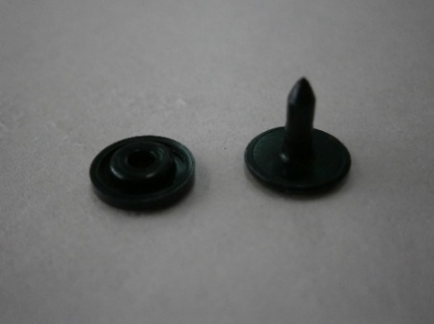
 | 樹脂ホック

 | ホック位置 |  |  |  |  |  |  |  |  |  | 注意事項
 |  |  |  |  |  |  |  |  |  |  | ・ホックの取り付ける
 |  |  |  |  |  |  |  |  |  |  | 位置を十分に確認すること

ビニール製アゴ紐・備長炭アゴ紐カシメ組立作業 |  |  |  |  |  |  |  |  |  |  |  | ページ

 | 3．カシメ作業準備 |  |  | （備長炭下アゴ紐）
 | 1.穴をあけたテープ、ワンタッチ（雌）を用意する
 | 2.カシメの駒、樹脂ホックを用意する
 |  | ST-8バネ白･ST-8ホソ黒 |  |  |  | ST-8ゲンゴ白･ST-8ホソ黒 |  |  |  |  | ワンタッチ（雌）
 | 駒

 | 樹脂ホック

 | ホック位置 |  |  |  |  |  |  |  |  |  | 注意事項
 |  |  |  |  |  |  |  |  |  |  | ・ホックの取り付ける
 |  |  |  |  |  |  |  |  |  |  | 位置を十分に確認すること

ビニール製アゴ紐・備長炭アゴ紐カシメ組立作業 |  |  |  |  |  |  |  |  |  |  |  | ページ



 | 4．カシメ
 | 1.製品見本を確認し使用するホックの位置及び
 | ワンタッチ（雌）の取付方、上アゴのアゴ先部品
 | 裏表を確認する

 | 2.下アゴ紐（短）にワンタッチ（雌）を通す

 | 3.カシメ機にホックをセットし取付けていく

 | 注意事項 |  | 目視確認 |  |  |  |  |  |  | 不良品…両雌ホックの取り付け間違い
 | ①ホックの取り付ける種類を確認し |  |  |  | 良品 |  |  |  | ①
 | 取付位置が間違っていないこと
ホック（雌）
ホック（雄）
 | ②テープに対して
 | ホックの取り付ける方向を確認する
 | ③ホソ黒の尖ってる部分が十分に |  |  |  | ② | 不良品…ホック取付が裏表逆 |  |  | ③ | ﾎｿ黒が十分に潰れていない
 | 潰れていることを確認する |  |  |  |  |  |  |  | 良品 |  | 不良
 | ④上アゴの場合、アゴ先部品の裏表を 間違わないこと
ビニール製アゴ紐・備長炭アゴ紐カシメ組立作業 |  |  |  |  |  |  |  |  |  |  |  | ページ

日の字
ワンタッチ( 雄)
下アゴ( 短)
下アゴ( 長)
 | 5．下アゴ組立
 | 1.カシメが終わった下アゴ（短）､下アゴ（長）及び
 | 日の字、ワンタッチ(雄)を用意する

 | 2.下アゴ（短）についているワンタッチ（雌）と
 | ワンタッチ（雄）を取り付ける

 | 2.日の字の’ポッチ’が付いている方が隠れるように通す

 | 3.ワンタッチに下アゴ（長）を通していく

 | 4.余ったテープを日の字に通す

ビニール製アゴ紐・備長炭アゴ紐カシメ組立作業 |  |  |  |  |  |  |  |  |  |  |  | ページ

 | 5．下アゴ組立

 | 5.全長、日の字、ワンタッチの位置については
 | 製品図面（A-836）参照

 | 注意事項
 | ･日の字、ワンタッチの向きを
 | 製品見本で確認してから組み立てること
 | ・ホックの向きを再確認する

 | 6．梱包
 | 1.上アゴ ：100本ずつヒモで束にして通箱に1000本入れる
 | 下アゴ ：50本ずつヒモで束にして通箱に700本入れる
 | 2.ロット票にテープ、ワンタッチのロット番号を記入する
 | 3.品名シールに部品名、色、数量、ロット、購入業者を記入し
 | 通箱に貼る

